食品类热词
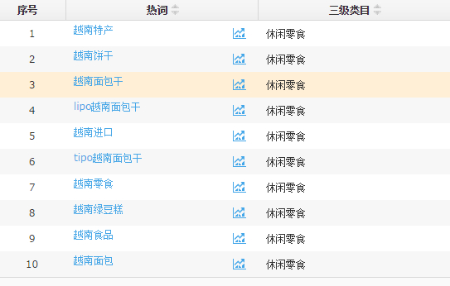
日期 | 排名 | 关键词
 |  | 越南

 |  | 进口食品

 |  | 面包干

 |  | 菠萝蜜干

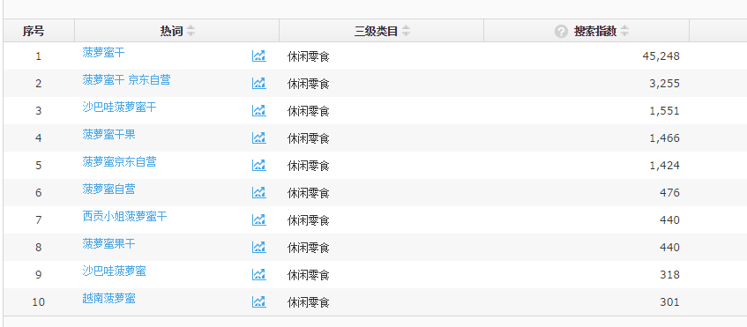

 |  | 菠萝蜜

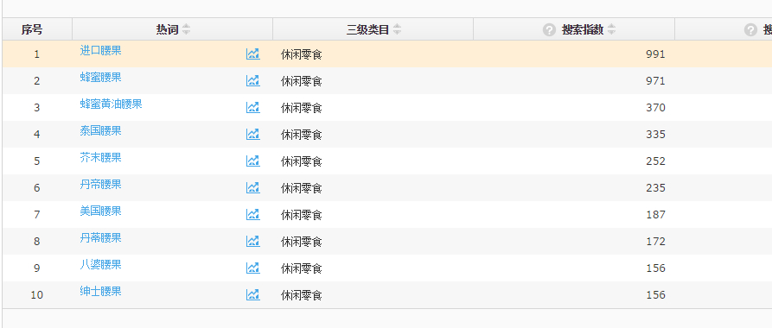

 |  | 腰果

 |  | 果蔬干

 |  | lipo

 |  | 蔬果干

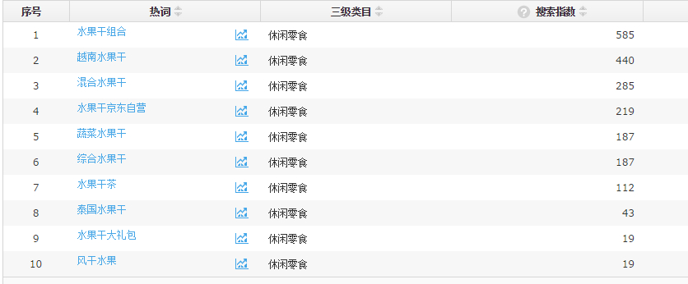
 |  | 水果干

 |  | 芋头条干

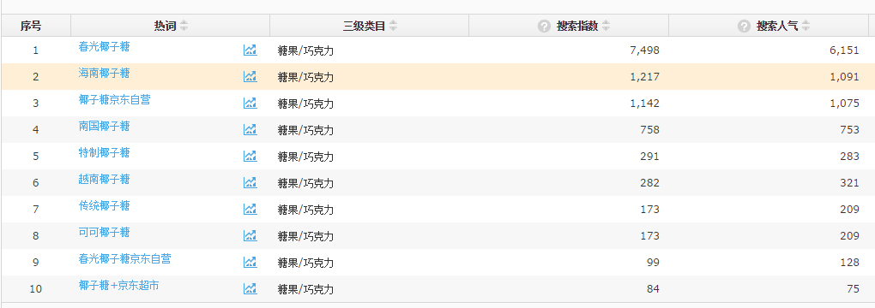

 |  | 椰子糖

